정부지원포함
DaaS 서비스 견적서

글로벌머니익스프레스
 |  | 귀중

1회성 요금 | 134,502,500 | 원, (VAT 포함)

 |  |  |  |  |  | 상호 | : 주식회사 가비아
 |  |  |  |  |  | 대표이사 | : 김 홍 국
고객사담당자 | : 김한성 팀장님 |  |  |  |  | 사업장소재지 | : 경기도 성남시 분당구 대왕판교로 660(삼평동)
연락처 | : maxkim@gmeremit.com |  |  |  |  |  | 유스페이스1 B동 4층
약정계약기간 | : 계약일로부터 1년
결제조건 | : 서비스 신청 시 카드/현금 결제 |  |  |  |  | 영업담당 | : 강순호 과장
견적일 | : 2021년 09월 02일 |  |  |  |  | 연락처 | : 010-4299-0539 / shkang@gabia.com
견적유효기간 | : 견적일로부터 7일 |  |  |  |  | 대표번호 | : 02-3473-3911 (클라우드IDC사업팀)

1. 필수 서비스 |  |  |  |  |  |  |  |  | (단위: 원, EA)
품목 |  | 세부항목 |  |  | 수량 | 이용요금 | 제안요금 | 제안요금합 | 비고
DaaS | 구축형 | 가상화 H/W (관리 및 스토리지 서버) - [Intel® R2312WFTZS 2U 12Bays] Intel® Xeon 4215R (8Core, 3.2GHz, 85w)*1, RAM:64GB SSD 240GB*2(OS) Intel® SSD 3.8TB, 2.5in(S4510시리즈) * 7EA NIC-Intel® Ethernet Server Adapter I350-T2V2(1G UTP/Dual) |  |  | 1 | 18,700,000 | 18,700,000 | 18,700,000 | H/W 구축형
 |  | 워런티 기본 3년, 2년 연장 가능(총 5년) - Standard 3.1.1 (부품-기술지원-현장방문) - 주 5일 9시간 (월~금요일 / am 09:00 ~ pm 6:00) - 수도권 기준, HW장애 접수 후 익일 방문 방식의 유지보수 |  |  | 1 | 2,805,000 | 2,805,000 | 2,805,000
 |  | 가상화 H/W (VDI 운영서버) - [Intel® R1304WFTYS 1U 4Bays] Intel® Xeon 6226R (16Core, 2..9GHz)*2, RAM: 896GB, SAS300GB*2 NIC-Intel® Ethernet Server Adapter I350-T2V2(1G UTP/Dual) |  |  | 2 | 13,200,000 | 13,200,000 | 26,400,000
 |  | 워런티 기본 3년, 2년 연장 가능(총 5년) - Standard 3.1.1 (부품-기술지원-현장방문) - 주 5일 9시간 (월~금요일 / am 09:00 ~ pm 6:00) - 수도권 기준, HW장애 접수 후 익일 방문 방식의 유지보수 |  |  | 2 | 1,980,000 | 1,980,000 | 3,960,000
 |  | Mikrotik CRS312-4C+8XG-RM / 12Port 10G UTP (스토리지용) |  |  | 1 | 1,300,000 | 1,300,000 | 1,300,000
 |  | Mikrotik CCR1036-12G / 12 Port NAT Switch (NAT용) |  |  | 1 | 2,200,000 | 2,200,000 | 2,200,000
 |  | Legato RD - VDI 라이선스 |  |  | 90 | 420,000 | 420,000 | 37,800,000 | 영구 라이선스
 |  | Windows Server 2019 Standard - 16 Core License Pack |  |  | 2 | 1,330,000 | 1,330,000 | 2,660,000 | 관리서버OS (영구)
 |  | WinSvrCAL 2019 SNGL OLP NL UsrCAL |  |  | 90 | 55,000 | 55,000 | 4,950,000 | 유저 라이센스
 |  | 가비아 IDC 입고 (1/2Rack + 30Mbps) |  |  | 1 | 21,500,000 | 21,500,000 | 21,500,000 | 5년 운영 비용
 |  | 매니지드 (전용팜 대상) - VDI 어드민 운영 지원 - IDC 운영 지원 - 지원시간: 평일 오전 9시 ~ 오후 6시 운영 |  |  | 1 | 13,200,000 | 13,200,000 | - | 무상 제공
필수 서비스 소계 |  |  |  |  | 122,275,000 |  |  |  | VAT별도
2. 이용요금 합계
구축 요금 |  | 요금 소계 | 122,275,000 | 월 이용요금 (필수+선택요금) |  | 월 요금 소계 |  | -
 |  | 부가세 (VAT) | 12,227,500 |  |  | 부가세 (VAT) |  | -
 |  | 구축 요금 총액 | 134,502,500 |  |  | 월 요금 총액 |  | -
4. 견적 조건
1. DaaS 구축형 서비스로 구축 비용 및 1년 운영 비용 입니다.
2. 차년도 발생하는 유지보수 비용은 시트2 별도 견적
3. 유지보수 항목은 노란색 음영 표기
4. IDC 계약 기간은 5년 입니다.(60개월)
5. H/W워런티 기본 3년, 2년 연장 가능(총 5년) : 단 제품 구입시 2년 연장 워런티 함께 구매해야함 (나중에 별도 구매 불가)
6. IDC 및 VDI 운영지원은 당 계약건에 한해 무상 제공

※ 본 견적서를 당사와 사전 동의 없이 외부로 유출할 경우, 당사에 손해가 발생할 수 있으며 법적인 배상 및 보상을 요구할 수 있습니다.
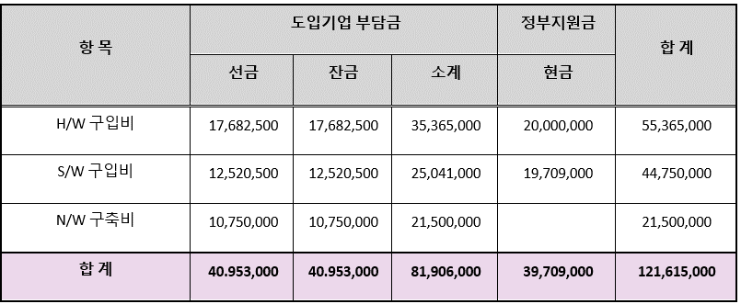

견적서상 도입비 |  | 122,275,000 원
정부지원금상 도입비 |  | 121,615,000 원
차액 |  | 660,000 원

VPN-Fortigate포함
